关系图
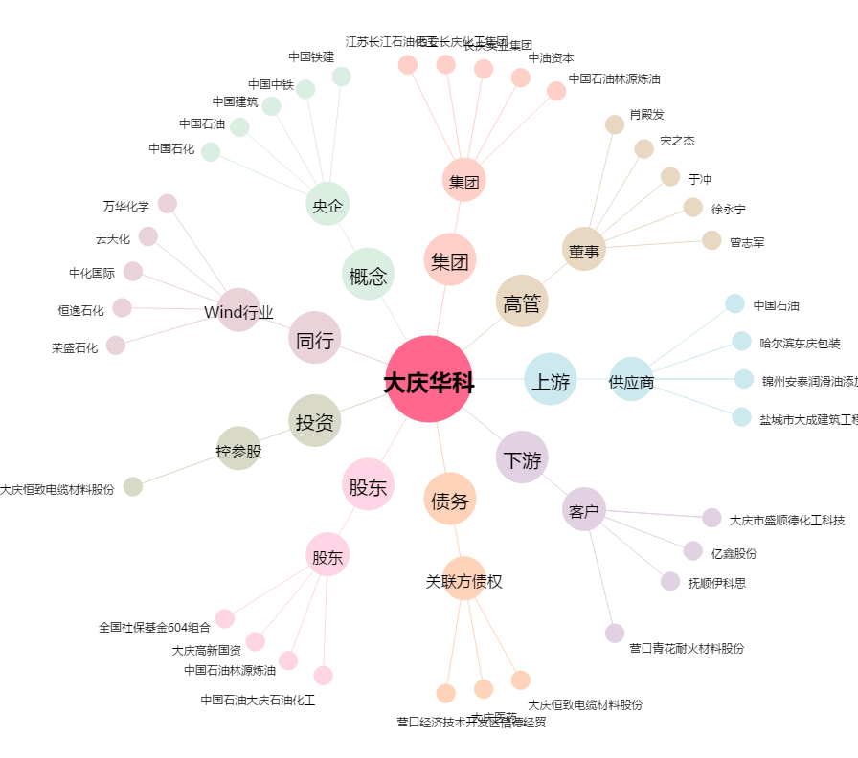
大庆华科[000985.SZ] - 关系概览图

